Feuil3
2 CAP APH Vers le monde de la propreté ! Année 2020-2021

Mois | Septembre |  |  |  | Octobre |  |  |  |  | Novembre |  |  |  |  | Décembre |  |  |  | Janvier |  |  |  |  | Février |  |  |  | Mars |  |  |  | Avril |  |  |  |  | Mai |  |  |  | Juin
 | 36 | 37 | 38 | 39 | 40 | 41 | 42 | 43 | 44 | 45 | 46 | 47 | 48 | 49 | 50 | 51 | 52 | 53 | 1 | 2 | 3 | 4 | 5 | 6 | 7 | 8 | 9 | 10 | 11 | 12 | 13 | 14 | 15 | 16 | 17 | 18 | 19 | 20 | 21 | 22 | 23 | 24 | 25 | 26
Semaines | du 31 aout au 4 sept | du 7 au 11 sept | du 14 au 18 sept | du 21 au 25 sept | du 28 Sep au 2 Oct | du 5 au 9 Oct | du 12 au 16 Oct | du 19 au 23 Oct | du 26 au 29 oct | du 2 au 6 Nov | du 9 au 13 Nov | du 16 au 20 Nov | du 23 au 27 nov | du 30 nov au 4 Déc | du 7 au 11 Déc | du 14 au 18 Déc | du 21 au 25 Déc | Du 28 dec au 1 Janv | du 4 au 8 Janv | du 11 au 19 Janv | du 18 au 22 Janv | du 25 au29 Jan | du 1 au 5 Fév | du 8 au 12 Fév | du 15 au 19 Fév | du 252 au 26 Fév | du 1 au 5 Mars | du 8 au 12 Mars | du 15 au 19 Mars | du 22 au 26 mars | du 29 Mars au 2 Av | du 5 au 9 Avril | du 12 au 16 Avril | du 19 au 23 Avril | du 26 au 30 avril | du 3 au 7 Mai | du 10 au 14 Mai Ascension | du 17 au 21 Mai | du 24 au 28 mai | du 31 mai au 4 Juin | du 7 au 11 Juin | du 14 au 18 Juin | du 21 au 25 Juin | du 28 Juin au 2 juillet

2 CAP APH |  BIENVENUE en CAP APH ! |  |  |  |   LYCEE |  |  | du 22 oct au 2 nov |  | LYCEE |  |  | 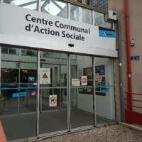 CCAS |  |  |  | du 23 Déc au 04 janvier 2020 |  | 4 au 22 Janvier |  |  |  CCAS |  |  |  | du 17 au 28 Fév |  | 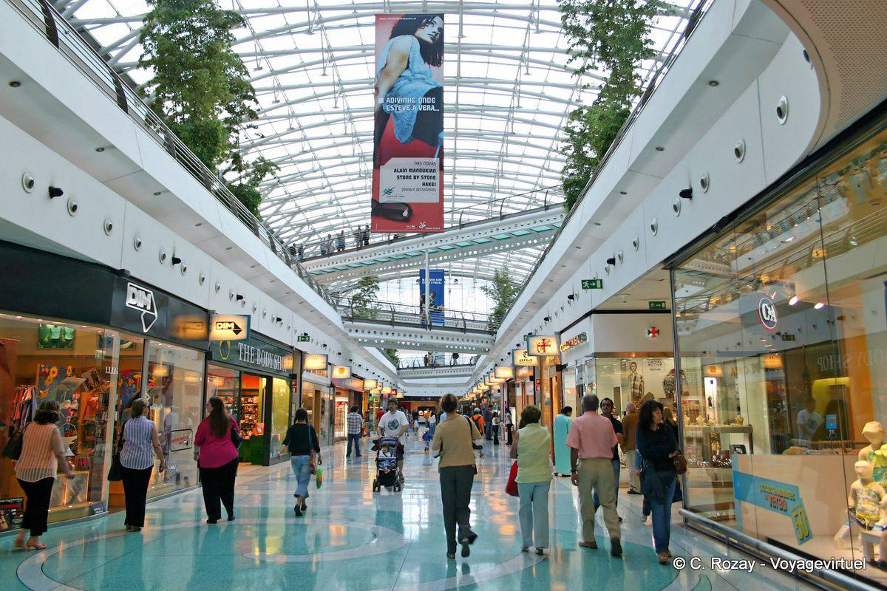 GALERIE   |  |  |  |  |  |  | du 13 au 24 Avril 2020 |  | 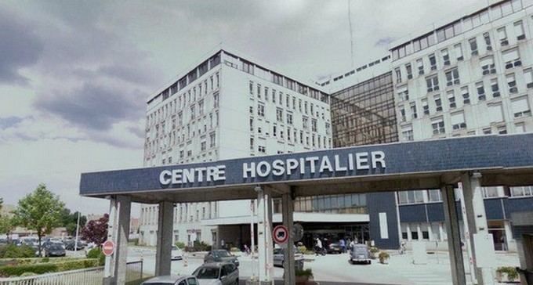 HOPITAL |  |  | 31 mai au 25 juin |  |  |  | BILAN
 | DECOUVERTE DU MONDE DE LA PROPRETE |  |  |  |  CONTEXTE 1 |  |  |  |  |  |  |  | CONTEXTE 2 |  |  |  |  |  | STAGE |  |  | CONTEXTE 2 |  |  |  |  |  | CONTEXTE 3 |  |  |  |  |  |  |  |  | CONTEXTE 4 |  |  | STAGE
 |  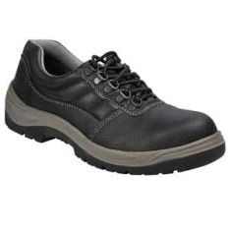   |  |  |  | 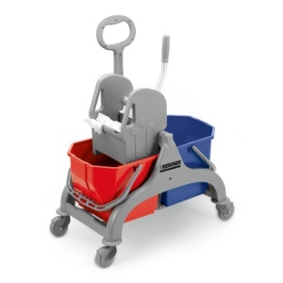 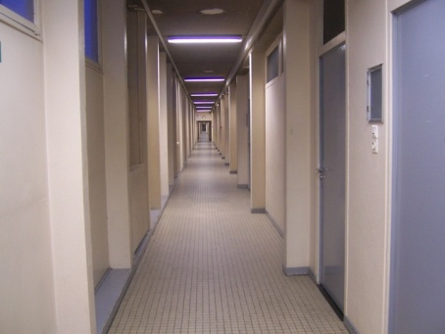 | 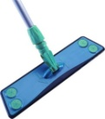 | 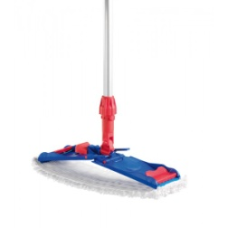 | 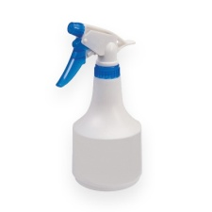 | 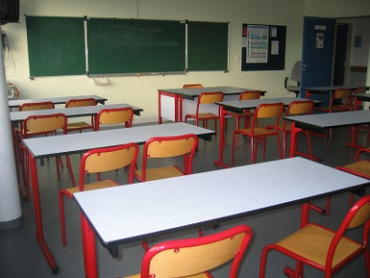 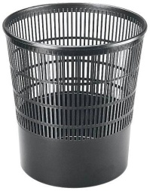 | 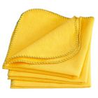 |  |  | 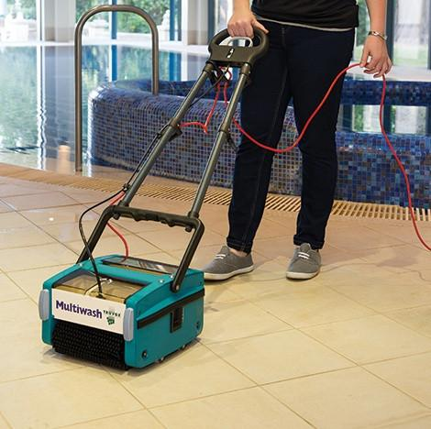 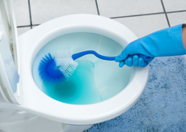 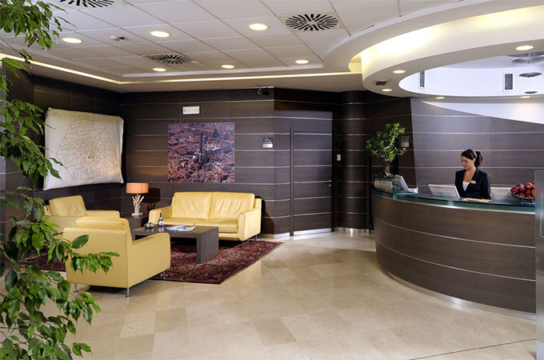 |  |  |  |  |  |   |  |  | 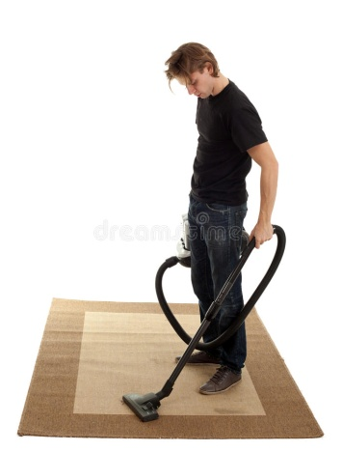 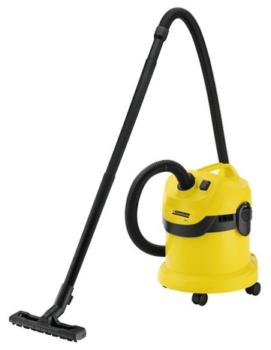 |  |  |  |  |  | 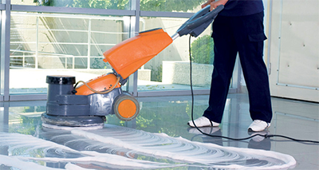 |  |  |  |  |  |  |  |  | 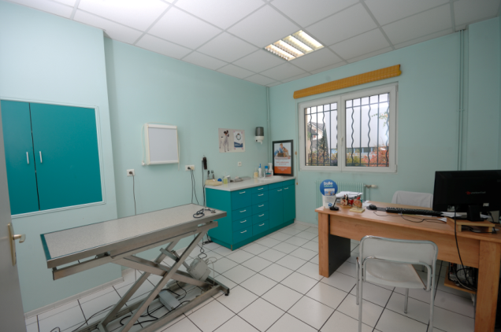 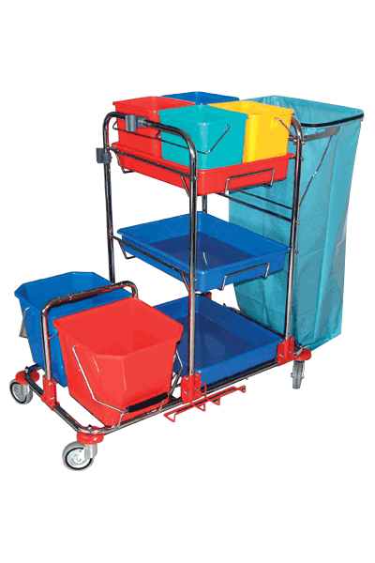 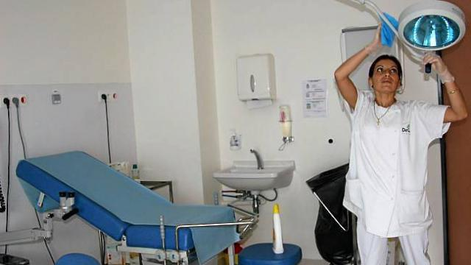 |  |  |  
Apprentissage de techniques d’entretien courant et de techniques de bionettoyage manuel
 | Découverte du matériel, des locaux, des métiers de la propreté... |  |  |  | Dépoussiérage manuel ( sols, surfaces …), Lavage manuel ( sols, surfaces …), Entretien du matériel en fin de TP |  |  |  |  |  |  |  | Lavage manuel des escaliers Dépoussiérage mécanique Bionettoyage manuel des sanitaires Lavage mécanisé au rotolaveur |  |  |  |  |  |  |  |  |  |  |  |  | Lavage mécanisé (autolaveuse, monobrosse) Lavage de vitres Spray méthode |  |  |  |  |  |  |  |  | Bionettoyage manuel chambre hospitalière, bionettoyage manuel salle de consultation et soins

